Table 1
INFORME ESTADISTICO Y DE GESTION OFICINA DE ACCESO A LA INFORMACION Y TRANSPARENCIA INAPA SEGUNDO TRIMESTRE 2023
Solicitudes de información recibidas vía la plataforma única de solicitud de acceso a la información pública SAIP
Abril |  |  | Mayo |  | Junio | Total
14 |  |  | 9 |  | 8 | 31
Solicitudes de informacion via SAIP |  |  |  |  |  |  | abril | 14
 |  |  |  |  |  |  | mayo | 9
 |  |  |  |  |  |  | junio | 8

 | ABRIL | MAYO |  | JUNIO
Solicitudes de información recibidas vía correo electrónico
Abril |  |  | Mayo |  | Junio | Total
0 |  |  | 0 |  | 0 | 0
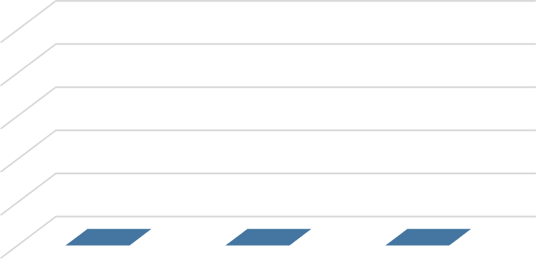
Solicitudes recibidas via correo electronico
1
0.8
0.6
0.4
0.2
0 | ABRIL | MAYO |  | JUNIO

Solicitudes de información recibidas en formato físico
Abril |  |  | Mayo |  | Junio | Total
0 |  |  | 1 |  | 1 | 2
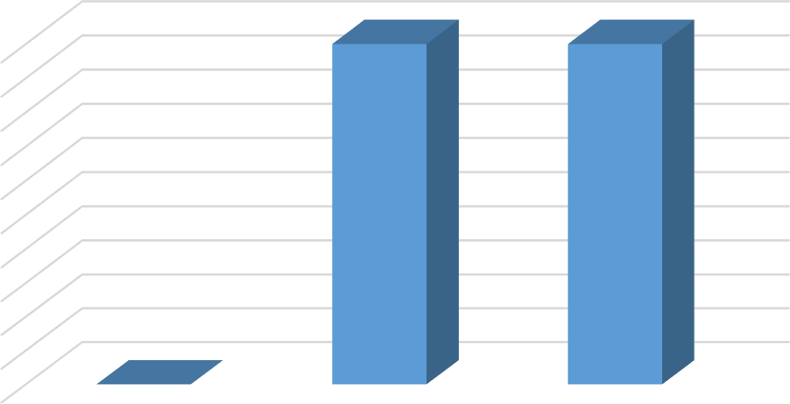
Solicitudes recibidas via fisico
1
0.9
0.8
0.7
0.6
0.5
0.4
0.3
0.2
0.1
0 | ABRIL | MAYO |  | JUNIO
Oficina de Acceso a la Información y Transparencia
 |  |  |  | 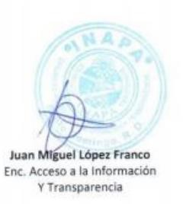
Informe Estadístico, Abril Mayo Junio 2021

